关系图
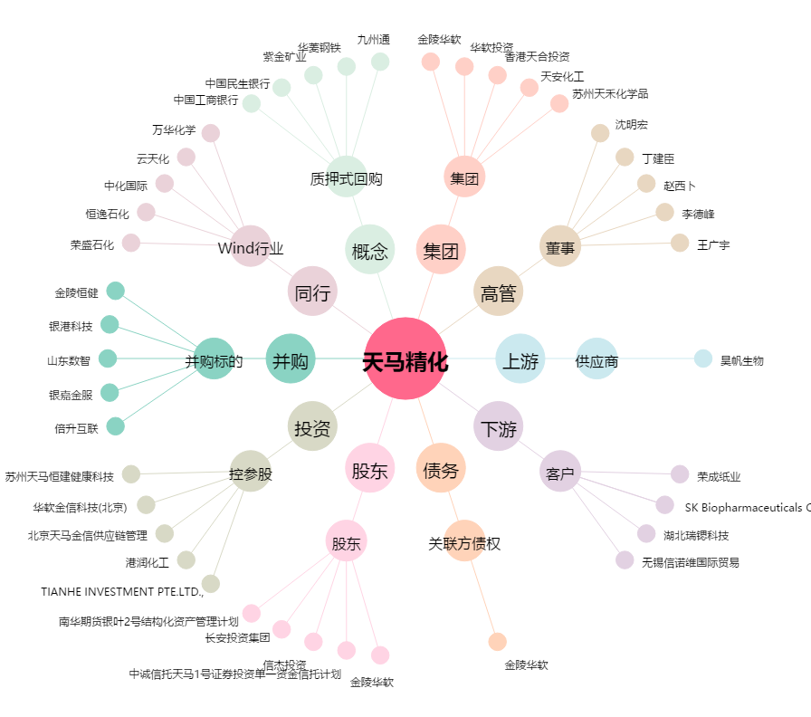
天马精化[002453.SZ] - 关系概览图

